Områdeskarta
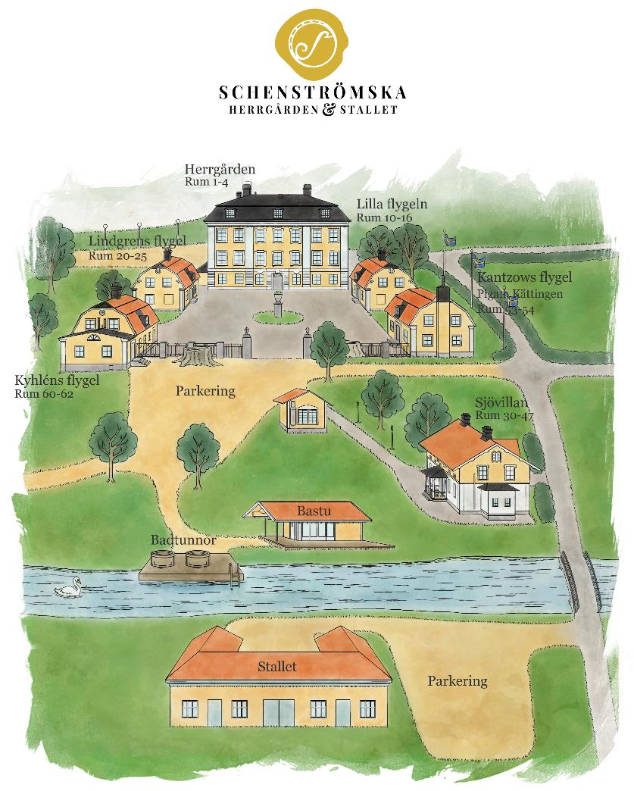

Laddstolpar: 2 vid pelletspannar på grusplan mitt på pakreringen. 1 vid Stallets parkering.
Parkering: Grusplan vid herrgården, mellan stallet och röda ladan samt bakom Lindgrens flygel längs vägen mot vattnet.

